Sheet1
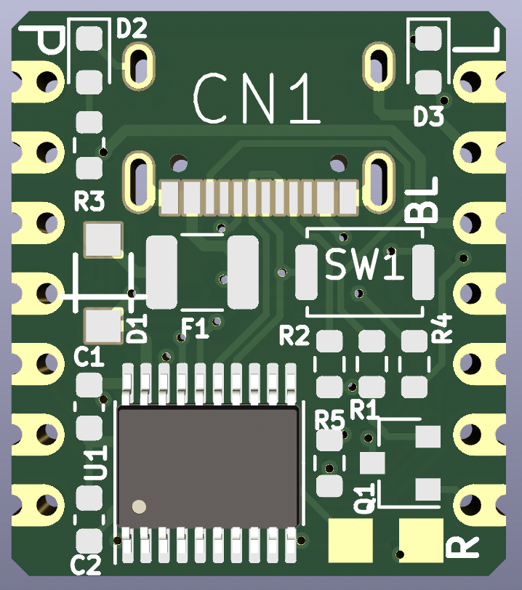
10 |  |  | T2/CAP1/TIN0 |  |  |  |  | CH552Xiao | LED:P3.0(30)
11 |  | AIN0 | T2EX/CAP2/TIN1/VBUS2
12 |  |  | XI/RXD_ |  |  |  | 13 |  |  | GND
13 |  |  | XO/TXD_ |  |  |  | 12 |  |  | +3.3V
14 |  | AIN1 | T2_/CAP1_/SCS/TIN2/UCC1 | TIN5 |  | SCK/TXD1 | 17 |  |  | +5V
15 | MOSI/PWM1 | AIN2 | TIN3/UCC2 | TIN4 |  | MISO/RXD1 | 16 |  |  | 10 |  |  | T2/CAP1/TIN0
16 | MISO/RXD1 |  | TIN4 | TIN3/UCC2 | AIN2 | MOSI/PWM1 | 15 |  |  | 11 |  | AIN0 | T2EX/CAP2/TIN1/VBUS2
17 | SCK/TXD1 |  | TIN5 | T2_/CAP1_/SCS/TIN2/UCC1 | AIN1 |  | 14 |  |  | 31 | PWM2_/TXD
30 | PWM1_/RXD |  |  | TXD1_/VBUS1 | AIN3 | INT0 | 32 |  |  | 30 | PWM1_/RXD
31 | PWM2_/TXD
32 | INT0 | AIN3 | TXD1_/VBUS1 |  |  |  |  |  | RST
33 | INT1
34 | PWM2/T0 |  | RXD1_
35 | T1
36 | UDP
37 | UDM

